상품제안서
크린랩 크린롤백 35x45x500 특대 업소용 대용량 위생백 | 상품코드: F29108

 |  |  |  |  |  |  | 02-412-0044 | www.easy1.co.kr
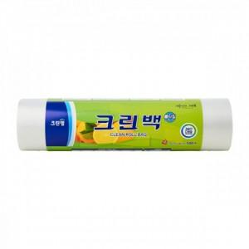

【상세/제작정보】 | 기본수량 미만 인쇄시 비용 추가. 스티커 제작및 부착 비용 별도 문의.

【인쇄/포장옵션】 | / 포장불가능

【공급단가】 | 수량 | 45~ | 135~ | 450~ | 1,000~ | 2,000~
*VAT별도 | 단가 | 9,600원 | 9,440원 | 9,200원 | 9,040원 | 8,800원

【상품 URL】 | https://dev.easy1.co.kr:443/src/goods_detail.php?gdno=29108

